상품제안서
하이온 H14 초소형 휴대용 선풍기 | 상품코드: S01668

 |  |  |  |  |  |  | 02-713-8555 | www.synergygift.co.kr
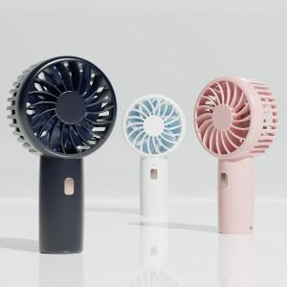 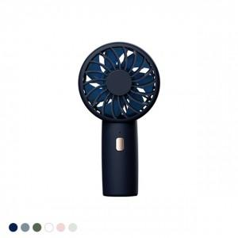 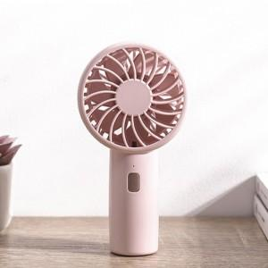

【상세/제작정보】 | 주머니에 들어가는 12cm 크기, 65g 놀라운 무게감, 언제어디서나 휴대가능한 아웃도어 카라비너

【인쇄/포장옵션】 | 레이저 / 포장지포장

【공급단가】 | 수량 | 50~ | 100~ | 500~ | 1,000~ | 3,000~
*VAT별도 | 단가 | 5,980원 | 5,650원 | 5,380원 | 5,240원 | 5,150원

【상품 URL】 | https://www.synergygift.co.kr:443/src/goods_detail.php?gdno=16259

